상품제안서
모스니에 커스텀 볼마커 2P 세트 | 상품코드: S39538

 |  |  |  |  |  |  | 02-713-8555 | www.synergygift.co.kr
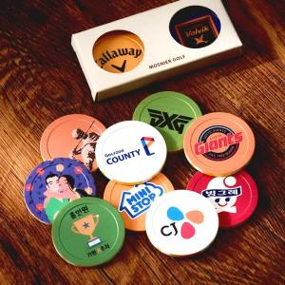

【상세/제작정보】

【인쇄/포장옵션】 | 풀칼라 / 포장불가능

【공급단가】 | 수량 | 100~ | 300~ | 500~ | 1,000~ | 5,000~
*VAT별도 | 단가 | 1,690원 | 1,650원 | 1,600원 | 1,550원 | 1,490원

【상품 URL】 | https://www.synergygift.co.kr:443/src/goods_detail.php?gdno=39538

